contagem do malote
 |  | PROCEDIMENTO OPERACIONAL PADRÃO |  |  |  |  |  | Controle: | TP -001
 |  |  |  |  |  |  |  | Tempo de Cíclo: | 10 MINUTOS
Atividade: |  | Localizar o número de usúario do colaborador |  |  |  |  |  | Periocidade | Segunda á Segunda
Setor: |  | Frente de caixa
Responsável : |  | Fiscal de caixa
Criado em: |  | 2026-05-18 |  | Revisado: | Débora Ribeiro |  | Número da Revisão: |  | 0
MATERIAIS NECESSÁRIOS DE ENTRADA
1 | Computador com acesso á internet |  |  |  | 4
2 |  |  |  |  | 5
3
PASSO A PASSO
No síte colaborador.montekali.com.br ,acesse o sistema WRPDV e entrar com seu login e senha.
Do lado esquerdo da tela clique em
Cadastro>Usuário.
1 |  |  |  |  |  | 2

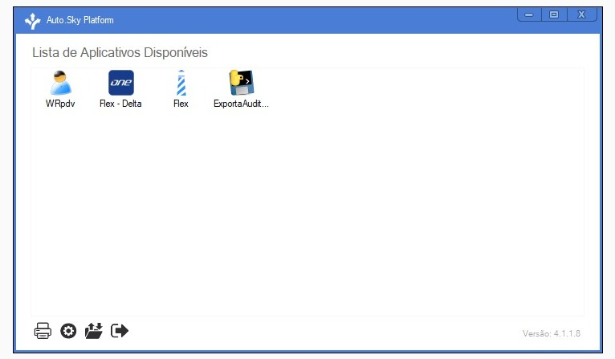
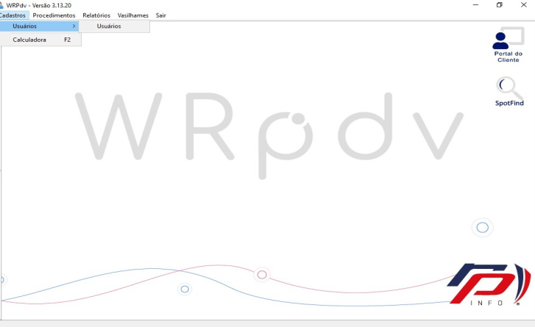

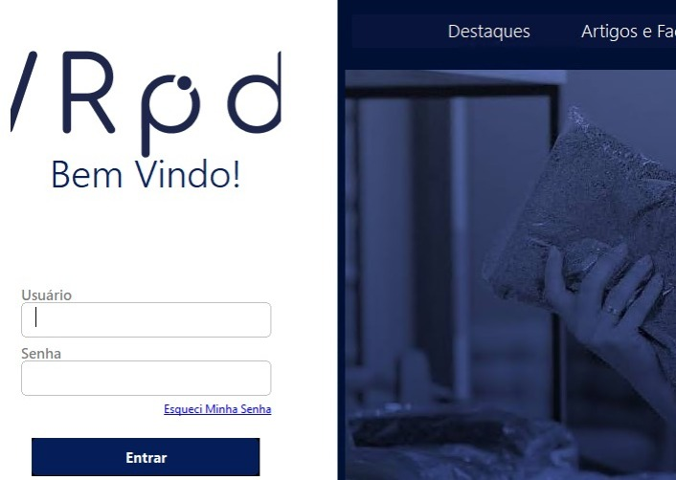

Na coluna de nome clique e digita o nome completo do colaborador e aperta 'ENTER"
Nesta pagina consegue verificar o nome do colaborador, o código que é o usuario; em Unidade; a loja que o cadastro esta ativo, se estiver na loja errada precisa acionar o rh.
3 |  |  |  |  |  | 4

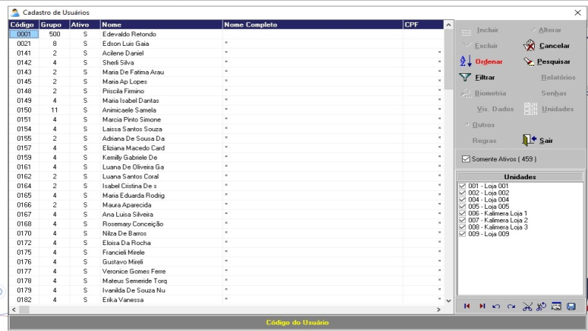
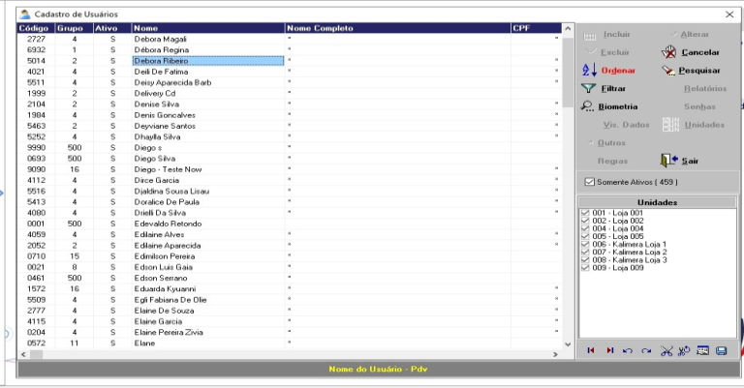

RESULTADO ESPERADO (SAÍDAS)
1 | número de usuário do colaborador e qual loja o cadastro esta ativo
2
APROVAÇÃO
Responsável |  |  | Líder |  |  |  |  | SIM

